Question3-Solution
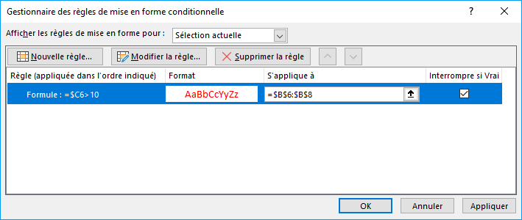
Faire apparaître en rouge les nombres d'articles vendus > 10. |  |  |  |  |  | Retour
Faire apparaître en rouge les mois pour lesquels les nombres d'articles vendus > 10.

 |  | articles vendus | Prix hors tva | prix tvac | prix avec réduction
 | janvier | 5
 | février | 12
 | mars | 13
 | avril | 15

 | prix unitaire | 254
 | tva | 21%

Via Mise en forme conditionnelle .. gérer les règles .. nouvelle règle

Question5-Solution
Calculez les prix avec réduction : une réduction de 5 % est accordée pour les produits "a", pas de réduction pour les autres |  |  |  |  |  |  |  |  |  | Retour

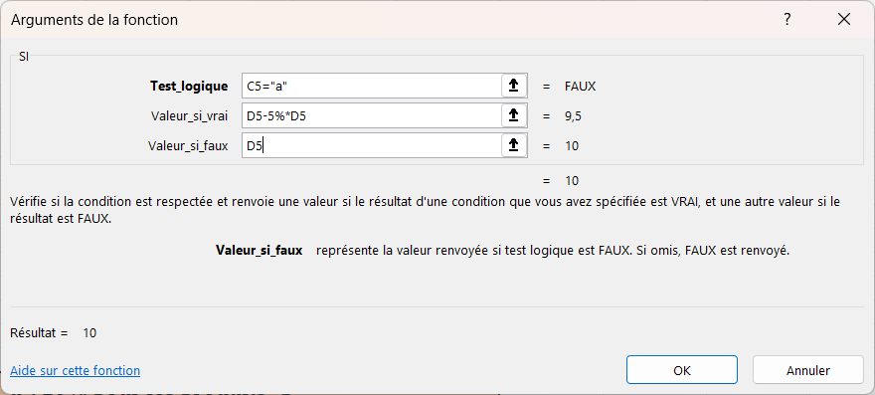
 | Article | Catégorie | Prix hors tva | prix avec réduction
 | Article1 | b | 10.00 € | 10.00 € | SI Catégorie = "a"
 | Article2 | b | 20.00 € | 20.00 € | ALORS PHTVA - 5% * PHTVA
 | Article3 | a | 30.00 € | 28.50 € | SINON PHTVA
 | Article4 | c | 40.00 € | 40.00 €
 | Article5 | c | 50.00 € | 50.00 €
 | Article6 | a | 60.00 € | 57.00 €
 | Article7 | b | 70.00 € | 70.00 €
 | Article8 | a | 80.00 € | 76.00 €

Calculez les prix avec réduction : une réduction de 5 % est accordée pour les produits "a", 10% pour les produits "b"
15% pour les produits "c", pas de réduction pour les autres

 | Méthode 1 : Les "SI" imbriqués |  |  |  |  | Méthode 2 : Les "SI" successifs (appellation tout à fait arbitraire de votre formateur, mais le mot est assez significatif)

 | Article | Catégorie | Prix hors tva | prix avec réduction |  | Article | Catégorie | Prix hors tva | prix avec réduction
 | Article1 | b | 10.00 € | 9.00 € | SI Catégorie = "a" | Article1 | b | 10.00 € | 9.00 € | SI Catégorie = "a" ALORS PHTVA - 5% * PHTVA
 | Article2 | b | 20.00 € | 18.00 € | ALORS PHTVA - 5% * PHTVA | Article2 | b | 20.00 € | 18.00 € | SI Catégorie = "b" ALORS PHTVA - 10% * PHTVA
 | Article3 | a | 30.00 € | 28.50 € | SINON SI Catégorie = "b" | Article3 | a | 30.00 € | 28.50 € | SI Catégorie = "c" ALORS PHTVA - 15% * PHTVA
 | Article4 | c | 40.00 € | 34.00 € | ALORS PHTVA - 10% * PHTVA | Article4 | c | 40.00 € | 34.00 € | SI Catégorie <> "a" OU "b" OU "c" ALORS PHTVA | OU(Catégorie<>"a";Catégorie<>"b";Catégorie<>"c")
 | Article5 | d | 50.00 € | 50.00 € | SINON SI Catégorie = "c" | Article5 | d | 50.00 € | 50.00 €
 | Article6 | a | 60.00 € | 57.00 € | ALORS PHTVA - 15% * PHTVA | Article6 | a | 60.00 € | 57.00 €
 | Article7 | b | 70.00 € | 63.00 € | SINON PHTVA | Article7 | b | 70.00 € | 63.00 € | => SI.CONDITIONS
 | Article8 | a | 80.00 € | 76.00 € |  | Article8 | a | 80.00 € | 76.00 €
 |  |  |  |  | => Fonction SI

 |  |  |  |  | Vidéo de résolution ici |  |  |  |  | Vidéo de résolution ici

Question6-Solution
Représentez graphiquement l'évolution du prix hors tva par mois |  |  |  |  |  |  |  |  | Retour

 |  | Articles vendus | Prix hors tva | Prix tvac |  |  | Nombre | Prix moyen
 | janvier | 5 | 1270 | 1536.7 |  | a | 5 | 52.00 €
 | février | 26 | 6604 | 7990.84 |  | b | 3 | 33.33 €
 | mars | 13 | 3302 | 3995.42
 | totaux
 |  |  |  |  | NB1 : ce tableau de synthèse est fait à partir du tableau de données 'Articles' de 'Question4' en utilisant des fonctions "classiques" (UNIQUE, NB.SI, MOYENNE.SI)
 | prix unitaire | 254 |  |  | NB2 : l'ajout d'une catégorie ne permet pas de modifier la graphique => pour faire ça, nous aurions dû créer un graphique croisé dynamique (ayant un tableau croisé dynamque comme source)
 | tva | 21%

Evolution prix htva
Pourcentage du nombre par catégorie

Filtre1-Prix >= 30-Solution
A l'aide des filtres avancés, filtrez les données de la feuille précédente selon le critère ci-dessous : |  |  |  |  | Retour Datas | Retour
- affichez les lignes pour lesquelles le prix est supérieur ou égal à 30

 | Prix hors tva | Article | Catégorie | Prix hors tva
 | >=30 | NATURE-MIN, 180 comprimés | a | 30.00 €
 |  | ABSORBENT-C, 100 comprimés | a | 40.00 €
 |  | FOREVER KIDS, 120 comprimés | a | 50.00 €
 |  | AIL-THYM, 100 gélules | a | 60.00 €
 |  | FOREVER ACTIVE PROBIOTICS, 30 capsules | b | 70.00 €
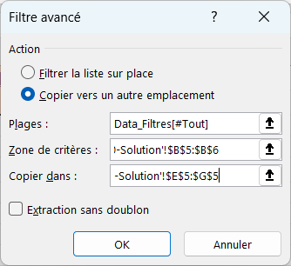
 |  | FOREVER ECHINACEA SUPREME, 60 comprimés | a | 80.00 €
 |  | FOREVER A-BETA CARE, 100 gélules | c | 30.00 €
 |  | PROPOLIS, 60 comprimés | a | 40.00 €
 |  | GIN-CHIA, 100 comprimés | a | 50.00 €

